Visibilidad internacional anual
Visibilidad internacional por países
1 de enero al 31 de diciembre 2020
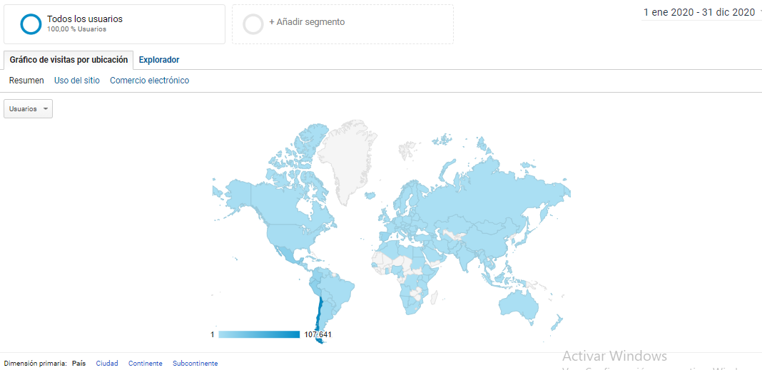

Fuente: Google Analytics

Top ten países 1 de enero al 31 de diciembre de noviembre 2020

Fuente: Google Analytics
 | USUARIOS EXTERNOS REPOSITORIO
 | Usuarios que accedieron desde otros países

 | Chile | 59,641 | 107641 | Total | 48000 | Universidad
 | México | 20,954
 | Perú | 18,455
 | Colombia | 14,002
 | España | 9,936
 | Ecuador | 8,859
 | Argentina | 8,128
 | Bolivia | 2,336
 | Estados Unidos | 2,100
 | Costa Rica | 1,765
 |  | 86,535

